System design
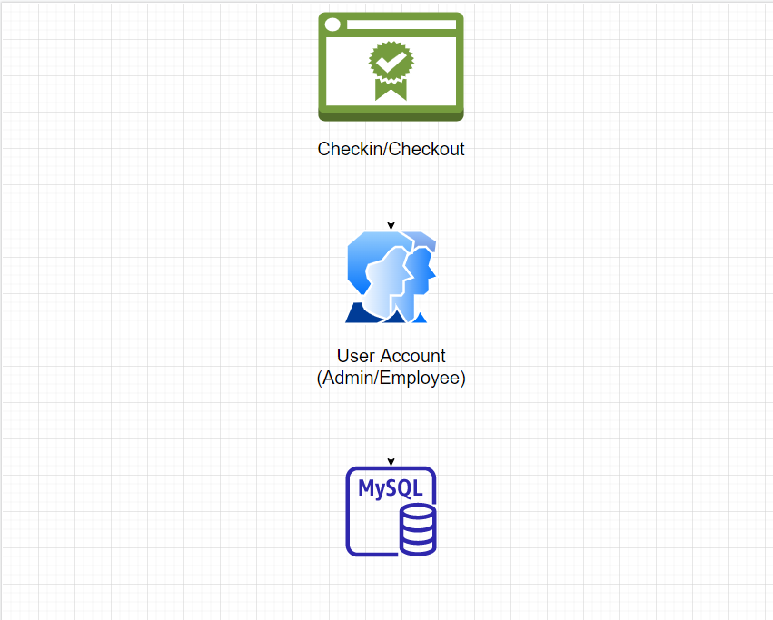
1. Tổng quan hệ thống
Quản lý việc checkin-out hàng ngày của nhân viên

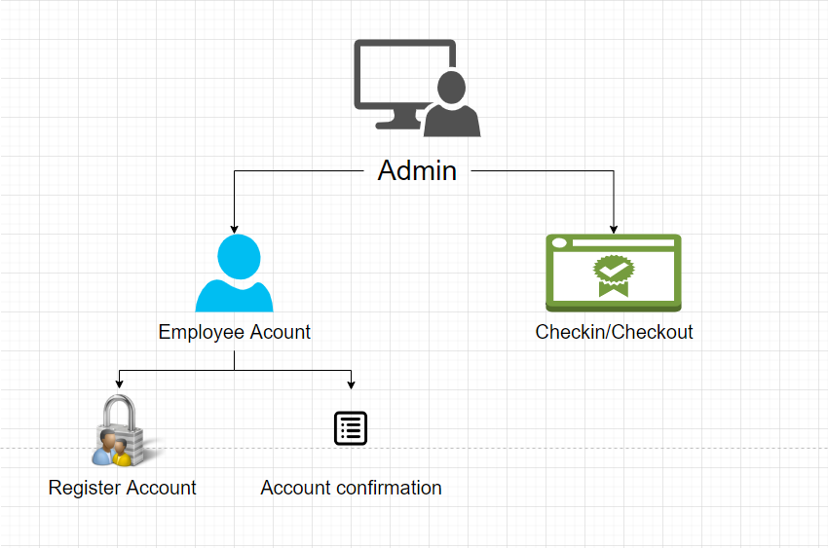
2. Admin
- Quản lý Employee account , quản lý attendence(checkin-out)
- Tạo account cho employee , employee sẽ nhận được mail user / password
- Approve tài khoản employee tạo

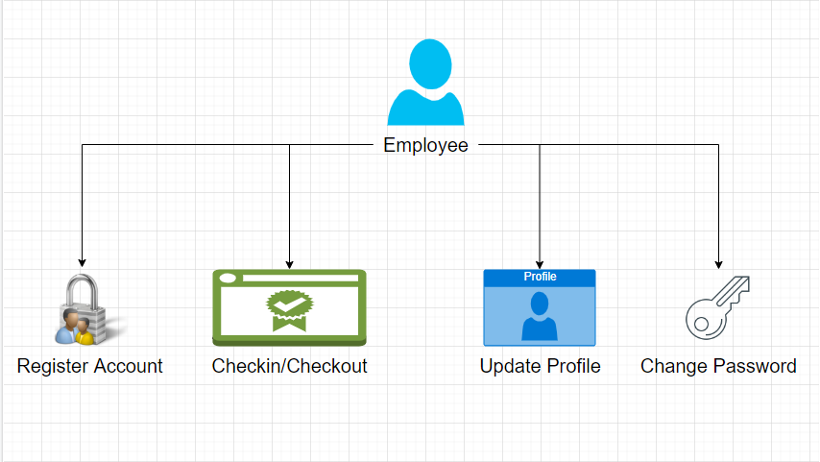
3. Employee
- Thực hiện update profile , register account , change password

Database design
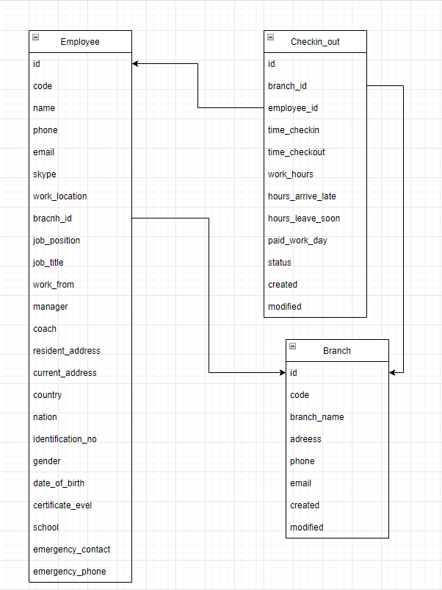
1. Checkin_out | 2. Branch | 3.Employee | 4. | 5.
id | id | id | id | id
branch_id | branch_name | role_id
employee_id | adreess | name
time_checkin | phone | code
time_checkout | email | phone
work_hours | created | email | created | created
hours_arrive_late | modified | skype | modified | modified
hours_leave_soon |  | work_location
paid_work_day |  | job_position
status |  | job_title
created |  | work_from
modified |  | manager
 |  | coach
 |  | resident_address
 |  | current_address
 |  | country
 |  | nation
 |  | identification_no
 |  | gender
 |  | date_of_birth
 |  | certificate_level
 |  | school
 |  | emergency_contact
 |  | emergency_phone

https://app.diagrams.net/?src=about#G18iLIk22scIQyQ6uSZTMOcK_JxpYfQKQs

